操作方法
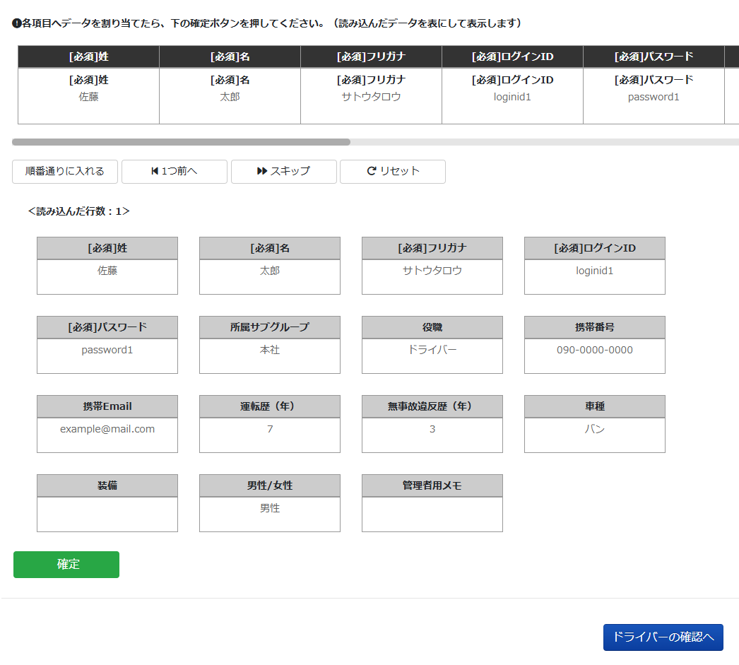
【操作方法】
①このExcelの左下にある「入力用シート」に切り替えていただき、登録したいドライバー情報を入力してください。 ②ODIN管理画面の右上「設定」の「ドライバー」をクリックしてください。 ③ドライバー情報一覧の画面で、左上の「一括登録」をクリックして、このファイルをドラッグアンドドロップまたは「ファイルを選択」をクリックして取り込んでください。(取り込んだ情報は＜読み込んだ行数＞以下に表示されます) ④下図の赤枠で囲まれた「順番通りに入れる」をクリックしてください。ファイルに入力した内容がODINに取り込まれます。 ⑤登録が終わったら、画面下部にある緑色の「確定」をクリックし、さらに画面下部にある「ドライバーの確認へ」をクリックしてください。 ⑥次の画面でドライバー情報を確認し、登録内容に問題がなければ「送信」を押して、ドライバー情報の登録は完了です。

